CAPITAL POR ONGD
ONGD | INVERSIÓN | APORTACIÓN GENERALITAT | APORTACIONES PROPIAS | TOTAL | PORCENTAJE DEL CAPITAL TOTAL DE TODOS LOS PROYECTOS
ASOCIACIÓN ESPAÑA CON ACNUR | 3,647,957.03 € | 32.66% | 67.34% | 100.00% | 10.16%
CESAL | 2,557,362.80 € | 59.31% | 40.69% | 100.00% | 7.13%
ASOCIACIÓN COMITÉ ESPAÑOL DE LA UNRWA-UNRWACE | 2,256,675.34 € | 53.18% | 46.82% | 100.00% | 6.29%
FINANCIACIÓN
FUNDACIÓN ALIANZA POR LOS DERECHOS, LA IGUALDAD Y LA SOLIDARIDAD INTERNACIONAL | 2,145,936.84 € | 62.78% | 37.22% | 100.00% | 5.98%
FUNDACIÓN UNICED-COMITÉ ESPAÑOL | 2,017,959.28 € | 53.42% | 46.58% | 100.00% | 5.62%
FUNDACIÓN MUSOL | 1,988,867.49 € | 85.39% | 14.61% | 100.00% | 5.54%
FUNDACIÓN VICENTE FERRER | 1,936,096.11 € | 52.12% | 47.88% | 100.00% | 5.39%
MÉDICOS DEL MUNDO | 1,809,166.87 € | 59.36% | 40.65% | 100.00% | 5.04%
ASOCIACIÓN ENTREPUEBLOS | 1,785,008.17 € | 69.09% | 30.92% | 100.00% | 4.97%
FARMAMUNDI | 1,733,917.68 € | 69.98% | 30.03% | 100.00% | 4.83%
ECOSOL | 1,539,111.85 € | 61.74% | 38.26% | 100.00% | 4.29%
AIDA | 1,459,917.67 € | 73.48% | 26.53% | 100.00% | 4.07%
ASAMBLEA COOPERACIÓN POR LA PAZ | 1,379,114.71 € | 50.59% | 49.41% | 100.00% | 3.47%
ASOCIACIÓN MOVIMIENTO POR LA PAZ/ATELIER | 1,246,829.00 € | 65.87% | 34.13% | 100.00% | 3.84%

OBJETIVOS POR PROYECTO
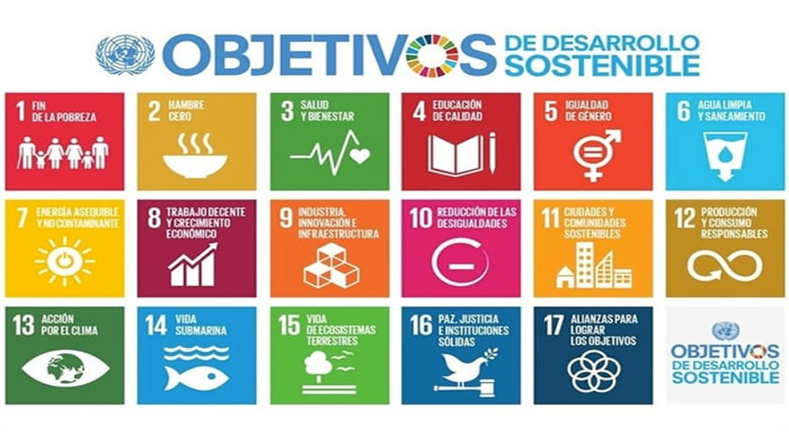
ONGD | PAÍS RECEPTOR | Nº ODS | ODS CUMPLIDOS
AIDA | Marruecos | 5 | 3;5;8;10;17
AIDA | Senegal | 8 | 1;2;3;5;6;7;8;10
ASOCIACIÓN SOLIDARIA PERIFERIAS DEL MUNDO/BRIGADAS INTERNACIONALES DE PAZ DEL ESTADO ESPAÑOL | Guatemala | 5 | 1;5;12;16;17
ARQUITECTURA SIN FRONTERAS | Nicaragua | 7 | 1;2;3;4;5;6;12
ASAMBLEA COOPERACIÓN POR LA PAZ | Territorios Palestinos | 5 | 1;2;5;16;17
ASOCIACIÓN COMITÉ ESPAÑOL DE LA UNRWA-UNRWACE | Territorios Palestinos | 6 | 1;4;5;7;8;10
ODS POR PROYECTOS
ASOCIACIÓN ENTREPUEBLOS | Perú | 7 | 5;6;12;13;15;16;17
ASOCIACIÓN ESPAÑA CON ACNUR | Chad | 5 | 1;5;8;12;13
ASOCIACIÓN INFANCIA SIN FRONTERAS | Nicaragua | 6 | 3;6;8;11;12;15
ASOCIACIÓN INFANCIA SIN FRONTERAS (ISF) | Niger | 7 | 2;5;7;8;10;13;15
ASOCIACIÓN PETJADES | Perú | 5 | 4;5;8;16;17
ASOCIACIÓN POR LA PAZ Y EL DESARROLLO | Guatemala | 8 | 1;2;3;4;5;12;13;16
CERAI | Bolivia | 9 | 1;2;5;6;8;12;13;15;16
CESAL | Republica Dominicana | 5 | 2;5;8;13;16
CRUZ ROJA ESPAÑOLA- C.V | Burkina Faso | 7 | 1;2;6;9;12;13;15
ECOSOL | Ecuador | 7 | 1;2;4;5;8;10;12
FUNDACIÓN DEL VALLE | El Salvador | 5 | 4;5;8;15;16
FUNDACIÓN MAINEL / FUNDACIÓN DEL VALLE | Perú | 5 | 4;5;8;12;16
FUNDACIÓN MUSOL | Senegal | 6 | 1;2;5;6;13;16
FUNDACIÓN MUSOL | Bolivia | 6 | 1;2;5;13;15;16
FUNDACIÓN TREBALL SOLIDARI | Guatemala | 5 | 1;2;3;5;6
MEDICUS MUNDI | Burkina faso | 5 | 3;5;6;8;16

OBJETIVOS POR ONGD
ODS CUMPLIDOS
ONGD | Nº OBJETIVOS | INVERSIÓN | DIVISIÓN EN Nº DE PROYECTOS
AIDA | 13 | 1,459,917.67 € | 2
ARQUITECTURA SIN FRONTERAS | 9 | 944,536.89 € | 2
ASAMBLEA COOPERACIÓN POR LA PAZ | 7 | 1,379,114.71 € | 2
ASOCIACIÓN ENTREPUEBLOS | 11 | 1,785,008.17 € | 2
ASOCIACIÓN POR LA PAZ Y EL DESARROLLO | 8 | 439,341.76 € | 1
CERAI | 9 | 705,545.38 € | 1
CESAL | 13 | 2,557,362.80 € | 3
CRUZ ROJA ESPAÑOLA- C.V | 7 | 506,283.06 € | 1
ECOSOL | 7 | 1,539,111.85 € | 1
FUNDACIÓN MUSOL | 12 | 1,325,821.88 € | 2
INFANCIA SIN FRONTERAS | 13 | 555,629.80 € | 2
MEDICUS MUNDI | 5 | 1,106,734.27 € | 2
ASOCIACIÓN COMITÉ ESPAÑOL DE LA UNRWA-UNRWACE | 6 | 2,256,675.34 € | 1

PROYECTOS POR ONGD
Nº PROYECTOS POR ONGD
ONGD | NºPROYECTOS | PAÍSES | INVERSIÓN | PAÍS DE MÁXIMA INVERSIÓN | INVERSIÓN2 | % DEL CAPITAL TOTAL DEL PROYECTO
AIDA | 2 | Marruecos / Senegal | 1,459,917.67 € | Senegal | 1,065,134.68 € | 72.96%
INFANCIA SIN FRONTERAS | 2 | Nicaragua / Níger | 555,629.80 € | Nicaragua | 391,558.98 € | 70.47%
ARQUITECTURA SIN FRONTERAS | 2 | Guatemala / Mozambique | 944,536.89 € | Guatemala | 509,462.53 € | 53.94%
ASAMBLEA DE COOPERACIÓN POR LA PAZ | 2 | Níger / Territorios Palestinos | 1,379,114.71 € | Territorios Palestinos | 1,000,005.80 € | 72.51%
ASOCIACIÓN ENTRE PUEBLOS | 2 | Perú / Nicaragua | 1,785,008.17 € | Perú | 1,279,576.93 € | 71.68%
FARMACÉUTICOS MUNDI | 2 | Nicaragua / El Salvador | 1,733,917.68 € | El Salvador | 1,248,722.00 € | 72.02%
FUNDACIÓN ALIANZA POR LOS DERECHOS, LA IGUALDAD Y LA SOLIDARIDAD INTERNACIONAL | 2 | Bolivia / Territorios Palestinos | 2,145,936.84 € | Bolivia | 1,615,425.64 € | 75.28%
FUNDACIÓN UNICED-COMITÉ ESPAÑOL | 2 | Republica Dominicana / Mauritania | 2,017,959.28 € | Republica dominicana | 1,042,967.02 € | 51.68%
MEDICUS MUNDI | 2 | Senegal / Burkina Faso | 1,809,166.87 € | Burkina Faso | 1,106,734.27 € | 61.17%
CESAL | 3 | El Salvador / Republica Dominicana / Perú | 2,557,362.80 € | Perú | 888,571.43 € | 34.75%
FUNDACIÓN MUSOL | 3 | Senegal / Guatemala / Bolivia | 1,988,867.49 € | Senegal | 1,005,168.41 € | 50.54%

PAÍSES POR ONGD
ONGD | Nº PAÍSES | PAÍSES
AIDA | 2 | Marruecos / Senegal
INFANCIA SIN FRONTERAS | 2 | Nicaragua / Niger
ARQUITECTURA SIN FRONTERAS | 2 | Guatemala / Mozambique
ASAMBLEA DE COOPERACIÓN POR LA PAZ | 2 | Niger / Territorios Palestinos
ASOCIACIÓN ENTRE PUEBLOS | 2 | Perú / Nicaragua
CESAL | 3 | El Salvador / Republica Dominicana / Perú
FARMACÉUTICOS MUNDI | 2 | Nicaragua / El Salvador
FUNDACIÓN ALIANZA POR LOS DERECHOS, LA IGUALDAD Y LA SOLIDARIDAD INTERNACIONAL | 2 | Bolivia / Territorios Palestinos
FUNDACIÓN MUSOL | 3 | Senegal / Guatemala / Bolivia
FUNDACIÓN UNICED-COMITÉ ESPAÑOL | 2 | Republica dominicana / Mauritania
MEDICUS MUNDI | 2 | Senegal / Burkina Faso

